Sheet1
滑落高さ見積もり改7

概要 | カメラ画面上ドット数
カメラ水平方向はOS'、岩の水平面はOS'に平行、OS'の長さは10m、岩面の傾斜角は70°、各点の水平方向の広がりは無視する。カメラの仰角は不明であるが、PtPbのカメラ面での長さが1mであると仮定して、カメラ画面でのドット数からS, Ｓ’, Ｔ, Ｔ’, Ｐt, Ｐc, Ｐb、カメラ画面中心点Ｃを仮に決める。その後垂直面でのPt⊥Pb⊥の長さを算出し、PtPb/Pt⊥Pb⊥=kを最初のkに数値代入し、ポールの実長Pt⊥Pb⊥=1mになるまで摂動を繰り返す。 | Pt: | 2330 | S: | 230 | T: | 1800 | Pc: | 2510
 | Pb: | 2720 | S': | 3000 | T': | 3200 | C: | 1820
 | PtPb: | 390 | SS': | 2770 | TT': | 1400 | CS': | 1180
 | 定数（k：摂動係数。初期値1 θ：90°ーカメラ仰角）
 | k= | 0.93485777468 | cosθ= | 0.28285440362 | sinθ= | 0.95916285705 | θ= | 1.2840275857
 | x=XS'/PtPb*k (x=s, t, t', p, p')
 | s= | 6.6398872714 | t= | 2.8764854605 | t'= | -0.47941424342
 | pt= | 1.6060377155 | pb= | 0.67117994079 | pc= | 1.1745648964 | PtPb= | 0.93485777468
 | OX=sqrt(10^2+x^2-2*10*x*cosθ)：OS'水平、長さ10mとする
 | OS= | 10.321127646 | OT= | 9.5917483816 | OT'= | 10.146030091
 | OPt= | 9.6692223234 | OPb= | 9.8312541659 | OPc= | 9.7331899
 | sinφx=x*sinθ/OX
計算図 | sinφs= | 0.6170578898 | sinφt= | 0.28764495302 | sinφt'= | -0.0453217989
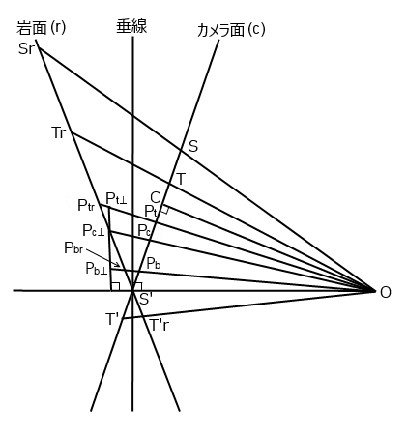
 | sinφpt= | 0.15931495545 | sinφpb= | 0.065482069606 | sinφpc= | 0.11574818054
 | φx=asin(sinφx)
 | φs= | 0.66499842051 | φt= | 0.29176695644 | φt'＝ | -0.045337328916
 | φpt= | 0.15999670677 | φpb= | 0.065528956911 | φpc= | 0.11600821008
 | xr=XrS'=10*sinφx/sin(70°ーφx) (カメラ面⇒岩面上)
 | sr= | 11.677533292 | tr= | 3.5883935076 | t'r= | -0.47495775649
 | ptr= | 1.8244919138 | pbr= | 0.71543240486 | pcr= | 1.2950289651
 |  |  |  | sin70°= | 0.93969262079
 | x⊥=xr*sin70° (斜面上⇒垂直高)
 | s⊥= | 10.973291864 | t⊥= | 3.3719868996 | t'⊥= | -0.44631429896 | tt'⊥= | 3.8183011985
 | PtPb/Pt⊥Pb⊥=kの算出
 | PtrPcr= | 0.52946294873 | PcrPbr= | 0.5795965602
 | Pt⊥Pc⊥=PtrPcr*sin(70°ーφpt)/sin(90°+φpt)
 | Pc⊥Pb⊥=PcrPbr*sin(70°-φpb)/sin(90°+φpb)
sanjin滑落高度(m)：s⊥ | Pt⊥Pc⊥= | 0.46830931642 | Pc⊥Pb⊥= | 0.53163393789 | Pt⊥Pb⊥= | 0.99994325431
Tさんジャンプ高度(m)：tt'⊥ |  |  | k= | 0.93491082684
ストック実長(m)：Pt⊥Pb⊥ | k初期値: | 1 | 摂動1: | 0.92894784998 | 摂動2: | 0.93544451245 | 完了
 |  | ( | 摂動3: | 0.93485777468 | 摂動4: | 0.93485777468 | )

